TAXVTA
THUẾ ĐẦU VÀO
 |  |  |  |  |  |  |  |  |  | C/LECH
TA36 |  | Tài khoản | Doanh số | thuế suất | Tiền thuế | Sau thuế |  | TA30 | Tiền thuế | TA36-TA30
TA36 |  | 13311 | 1,321,171,020,806 |  | 105,695,245,168 | 1,426,866,265,974 |  | TA30 | 105,695,245,168 | -
TA36 |  | 13313 | 22,317,143,432 |  | 1,785,491,138 | 24,102,634,570 |  | TA30 | 1,785,491,138 | -
 |  |  | 1,343,488,164,238 |  | 107,480,736,306 | 1,450,968,900,544 |  |  | 107,480,736,306 | -

 |  | thuế đầu vào lên tờ khai | Doanh số | thuế suất | Tiền thuế | Sau thuế |  |  |  |  |  |  |  | Tên hàng hóa, dịch vụ | Giá trị hàng hóa, dịch vụ mua vào chưa có thuế GTGT được khấu trừ trong kỳ | Thuế GTGT của hàng hóa, dịch vụ mua vào được khấu trừ trong kỳ
 |  |  | 26,769,800 | 5 | 1,338,490 | 28,108,290 |  |  |  |  |  |  |  | Hàng hóa dịnh vụ mua vào áp thuế suất 8% | 1,343,337,095,251 | 107,466,967,898
 |  |  | 1,343,337,095,251 | 8 | 107,466,967,898 | 1,450,804,063,149
 |  |  | 124,299,187 | 10 | 12,429,918 | 136,729,105
 |  |  | 1,343,488,164,238 |  | 107,480,736,306 | 1,450,968,900,544
 |  |  | 1,343,488,164,238 |  | 107,480,736,306
THUẾ,ĐẦU,RA |  |  | - |  | -
 |  | DIEN01 | DIEN01 | DIEN01 | DIEN01 | CSPK02 | CSPK02 | CSPK02 | CSPK02 | DIEN00 | DIEN00 | DIEN00 | DIEN00 | CỘNG | CỘNG | CỘNG | CỘNG
 |  | Doanh,số | thuế,suất | Tiền,thuế | Sau,thuế | Doanh,số | thuế,suất | Tiền,thuế | Sau,thuế | Doanh,số | thuế,suất | Tiền,thuế | Sau,thuế | Doanh,số | thuế,suất | Tiền,thuế | Sau,thuế
KDGCS | TRONGTHANG | 654,867,197,777 |  | 52,389,375,828 | 707,256,573,605 | 166,049,636 |  | 13,283,972 | 179,333,608 | 158,073,900 |  | - | 158,073,900 | 655,191,321,313 |  | 52,402,659,800 | 707,593,981,113
KDGCS | CUOITHANG | 765,642,586,406 |  | 61,251,406,929 | 826,893,993,335 | 596,561,995 |  | 47,724,956 | 644,286,951 | 95,871,352 |  |  | 95,871,352 | 766,335,019,753 |  | 61,299,131,885 | 827,634,151,638
 |  | 1,420,509,784,183 |  | 113,640,782,757 | 1,534,150,566,940 | 762,611,631 |  | 61,008,928 | 823,620,559 | 253,945,252 | - | - | 253,945,252 | 1,421,526,341,066 |  | 113,701,791,685 | 1,535,228,132,751
KD4A |  | 1,420,509,784,183 |  | 113,640,782,757 | 1,534,150,566,940 | 762,611,631 |  | 61,008,928 | 823,620,559 | 253,945,252 |  | - | 253,945,252 | 1,421,526,341,066 |  | 113,701,791,685 | 1,535,228,132,751
c/lech | GCS-4A | - | - | - | - | - | - | - | - | - | - | - | - | - | - | - | -

GL0903 |  | 1,420,509,784,183 |  |  |  | 762,611,631 |  |  |  | 253,945,252 |  |  |  | 1,421,526,341,066
c/lech | KD4A-GL0903 | - |  |  |  | - |  |  |  | - |  |  |  | -

TA35 |  |  | TA_035 |  | GCS T4-2026 sang T5/26 HT |  | GCS T5-2026 |  | Chênh lệch
 |  |  | Doanh số | Tiền thuế | Doanh số | Tiền thuế | Doanh số | Tiền thuế | Doanh số | Tiền thuế
 |  | DIEN00 | 239,893,600 | - | 81,819,700 |  | 158,073,900 |  | - | -
 |  | DIEN01 | 1,356,716,633,174 | 108,537,330,869 | 701,849,435,397 | 56,147,955,041 | 654,867,197,777 | 52,389,375,828 | - | -
 |  | CSPK02 | 641,477,615 | 51,318,199 | 475,427,979 | 38,034,227 | 166,049,636 | 13,283,972 | - | -
 |  | 1388ĐĐ | 4,451,010,687 | 356,080,855
 |  | 5118QT | - | -
 |  | 4500TT | 253,573,360 | 20,285,870
 |  | Cộng | 1,362,302,588,436 | 108,965,015,793 | 702,406,683,076 | 56,185,989,268 | 655,191,321,313 | 52,402,659,800 | - | -

GL33895 (GL_038) |  |  |  | 61,251,406,929 |  |  |  | 47,724,956 |  |  |  |  |  |  |  | 61,299,131,885
c/lech | KDGCS-GL33895 |  |  | - |  |  |  | - |  |  |  |  |  |  |  | -
 |  |  | Doanh số | Tiền thuế
TA030 | TK333111 |  | 52,389,375,828 | 52,402,659,800
c/lech | KDGCS-TA30 |  | - | 56,147,955,041
c/lech | TA35-TA30 |  | (56,147,955,041)

 |  |  |  |  |  |  |  |  |  |  |  |  |  | Tên hàng hóa, dịch vụ | Giá trị hàng hóa, dịch vụ chưa có thuế GTGT | Thuế GTGT của hàng hóa, dịch vụ bán ra được giảm
 | Thuế đầu ra lên tờ khai | Doanh,số | thuế,suất | Tiền,thuế | Sau,thuế |  |  |  |  |  |  | NHẬP LÊN TỜ KHÁI THUẾ THÁNG |  | Hoạt động kinh doanh điện | 1,357,358,110,789 | 108,588,649,068
Điện | DIEN00 | 239,893,600 | 0 | - | 239,893,600 |  |  |  |  | 91,678,635,810 |  |  |  | Điều động vật tư thiết bị | 4,451,010,687 | 356,080,855
Điện | DIEN01 | 1,356,716,633,174 | 8 | 108,537,330,869 | 1,465,253,964,043 |  |  |  |  | 14,156,022 |  |  |  | Cho thuê trụ | 253,573,360 | 20,285,870
Điện vô công | CSPK00 | - | 0 | - | - |  |  |  |  | 7,350,000 |  |  |  |  | 1,362,062,694,836 | 108,965,015,793
Điện vô công | CSPK02 | 641,477,615 | 8 | 51,318,199 | 692,795,814 |  | 1,356,716,633,174 | 108,537,330,869 | 135,671,663,317 | 127,322,953
Điều động VTTB | 1388ĐĐ | 4,451,010,687 | 8 | 356,080,855 | 4,807,091,542 |  | 1,361,809,121,476 |  | 136,180,912,148 | 91,827,464,785 | 44,353,447,363
Điều động VTTB | 1388ĐĐ | - | 10 | -
Cho thuê trụ điện | 4500TT | 253,573,360 | 8 | 20,285,870 | 273,859,230
 |  | - |  | - | -
 |  | 1,362,302,588,436 |  | 108,965,015,793 | 1,471,267,604,229 |  | 1,362,062,694,836
 |  | 1,362,302,588,436 |  | 108,965,015,793 | -
 |  | - |  | - | 1,471,267,604,229
TỜ,KHAI,THUẾ,GTGT |  | 2026T04

 |  | Đầu vào | Doanh số | thuế suất | Tiền thuế | Sau thuế |  | Đầu ra | Doanh số | thuế suất | Tiền thuế | Sau thuế
 |  |  |  |  |  |  |  |  | 239,893,600 | - | - | 239,893,600
 |  |  | 26,769,800 | 5 | 1,338,490 | 28,108,290 |  |  | - | 5 | - | -
 |  |  | 1,343,337,095,251 | 8 | 107,466,967,898 | 1,450,804,063,149 |  |  | 1,362,062,694,836 | 8 | 108,965,015,793 | 1,471,027,710,629
 |  |  | 124,299,187 | 10 | 12,429,918 | 136,729,105 |  |  | - | 10 | - | -
 |  |  | 1,343,488,164,238 |  | 107,480,736,306 | 1,450,968,900,544 |  |  | 1,362,302,588,436 |  | 108,965,015,793 | 1,471,267,604,229
 |  |  | 1,291,317,159,290 |  | 103,209,196,176 | 1,394,526,355,466 |  |  | - |  | -
 |  |  | 52,171,004,948 |  | 4,271,540,130 |  |  |  | 1,362,302,588,436 |  | 108,965,015,793
số trên tokhai | dauky dauvao(N13311) |  |  | 79,821,540,914 |  | 78,337,261,427 | số dư Nợ 13311
 | dauky daura (N333111) |  |  | 1,500,000,000 |  | 1,500,000,000 | số dư Nợ 333111
 | dauvao trong thang |  | 1,343,488,164,238 |  | 107,480,736,306
 | daura trong thang |  | 1,362,302,588,436 |  | 108,965,015,793
 |  |  | 2,705,790,752,674 |  | (15,720,513) | 79,837,261,427 | còn được khấu trừ tháng sau, 333111=0, dư nợ 13311

 |  |  |  | TK,333111 |  |  |  |  |  | TK 13311
 |  |  | số dư HCM | - | số này sẽ được khấu trừ trong năm 2026 |  |  |  | số dư SPC (đúng) | 79,821,540,914 |  | số dư Nợ 13311 của SPC không được, để nguyên
 |  |  | số dư SPC | 1,500,000,000 | số nộp dư của SCP Nợ TK333111 --> không được khấu trừ, để nguyên |  |  |  |  |  |  | đ/c giảm đầu vào của Tân Thuận (đã làm tờ đ/c trong T2/2024+T3/2024)

 |  |  | psinh tháng này |  | 108,965,015,793 |  |  |  | psinh tháng này | 105,695,245,168
 |  |  | KC 13311-333111 (SXKD) | 107,179,524,655 |  |  |  |  | KC 133-333 |  | 107,179,524,655
 |  |  | KC 13313-333111 (XDCB) | 1,785,491,138

 |  |  |  | 108,965,015,793 | 108,965,015,793 |  |  |  |  | 105,695,245,168 | 107,179,524,655
91,242,750,075 |  |  | số dư HCM | - |  | số còn được cấn trừ tháng sau |  |  |  | 78,337,261,427 |  | giữ nguyên số dư
 |  |  | số dư SPC | 1,500,000,000 |  | giữ nguyên số dư |  |  | số dư SPC | 60,549,888,887
 |  |  | CỘNG | 1,500,000,000 |  | Số thuế phải nộp |  |  | Số còn được KT thực tế | 17,787,372,540 | 17,787,372,540 | -
 |  |  |  | số dư cuối cùng

 |  |  |  | 1,500,000,000 |  |  |  |  |  | 78,337,261,427
 |  |  | c/lech | - |  |  |  |  | c/lech | -

 |  | Đ/cgiảm thuế GTGT đầu vào T2/2024 cho PC Tân Thuận |  | (1,477,840)
 |  | Đ/cgiảm thuế GTGT đầu vào T3/2024 cho PC Tân Thuận |  | (2,920,764)
 |  |  |  | (4,398,604)
 |  |  |  | (4,398,604)

 |  |  |  |  |  |  |  |  |  | -

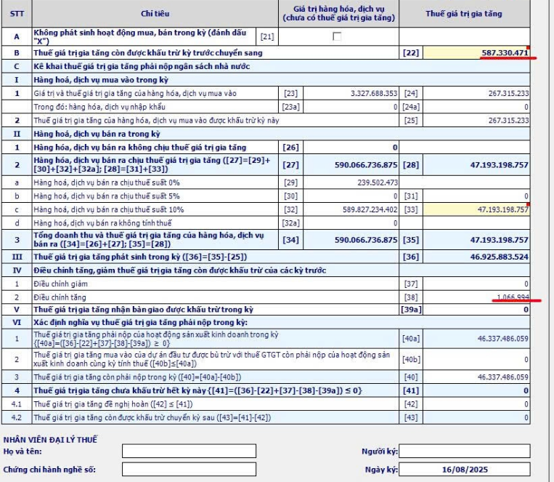
 |  |  |  |  |  |  | [22]

 |  |  |  |  |  |  | [25]

 |  |  |  |  |  |  | [35]

 |  |  |  |  |  |  |  |  |  | -
 |  |  |  |  |  |  |  |  |  | -
 |  |  |  |  |  |  |  |  |  | -
 |  |  |  |  |  |  |  |  |  | -
 |  |  |  |  |  |  |  |  |  | -

 |  |  |  |  |  |  | [40] | -
 | chỉtiêu22:lấytừchỉtiêu43củatờkhailầnđầucủathángliềnkềtrước
 | SốthuếGTGTcònđượckhấutrừtănggiảmsẽnhậpvàochỉtiêu37+38
 |  |  |  |  |  |  | sốphảinộp | -
 |  |  |  |  |  |  | cấntrừnộpthừa | 1,500,000,000
 |  |  |  |  |  |  |  | (1,500,000,000) | sốthuếnộpthựctếtháng7/2025

